Conheça o Mobills
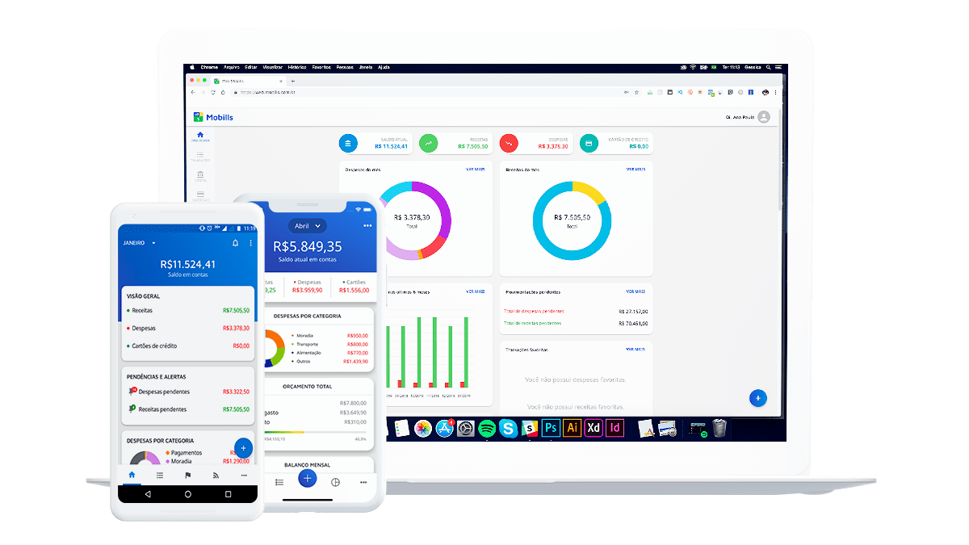

O Mobills é um sistema de controle financeiro pessoal online que te ajuda a organizar seu orçamento. Você pode registrar despesas e receitas e, assim, saberá exatamente para onde o seu dinheiro está indo. Desse jeito, você nunca vai gastar mais do que deveria e nem olhar para a fatura do seu cartão de crédito e se perguntar como você gastou tudo aquilo. O aplicativo foi criado em 2013 pelos irmãos Carlos Terceiro e David Mosiah, dois estudantes de tecnologia apaixonados por soluções simples para problemas do dia a dia. Inicialmente desenvolvido apenas para smartphones Android, o aplicativo cresceu para a Web e agora também pode ser usado nos dispositivos iOS.

Ainda não é um usuário? Se cadastre agora grátis!

Acesse a próxima aba para visualizar sua planilha

Orçamento do negócio
Planilha de orçamento empresarial

Orçamento Atual

Sumário | Orçamento | Atual | Acima/Abaixo
Rendimento Total | $7,270.00 | $7,020.00 | $250.00
Despesas Totais | $2,423.00 | $2,250.00 | $173.00

 | Orçamento | Atual | Acima/Abaixo
Rendimento
Rendimento Operacional
Categoria 1 | $6,000.00 | $6,000.00 | $-
Categoria 2 | $200.00 | $150.00 | $(50.00)
Categoria 3 | $100.00 | $100.00 | $-
Categoria 4 | $55.00 | $20.00 | $(35.00)
Categoria 5 | $500.00 | $500.00 | $-
Categoria 6 | $300.00 | $200.00 | $(100.00)
Categoria 7 | $115.00 | $50.00 | $(65.00)

TOTAL | $7,270.00 | $7,020.00

Despesas
Despesas Operacionais
Contabilidade e Jurídico | $2,250.00 | $2,250.00 | $-
Marketing | $25.00 |  | $(25.00)
Depreciação | $40.00 |  | $(40.00)
Taxas | $44.00 |  | $(44.00)
Seguro | $20.00 |  | $(20.00)
Despesa de Juros | $15.00 |  | $(15.00)
Manutenção/Melhorias |  |  | $-
Impostos & Licenças | $29.00 |  | $(29.00)
Telefone |  |  | $-
Viagem |  |  | $-
Utilidades |  |  | $-
Manutenção e Hospedagem de Site
 | $2,423.00 | $2,250.00
Folha de Pagamento
Despesas com Funcionários |  |  | $-
Salários |  |  | $-
Salários e Contratos |  |  | $-
 | $- | $-
Escritório
Material de Escritório |  |  | $-
Caixa Postal |  |  | $-
Roupas |  |  | $-
Limpeza |  |  | $-
Higiene |  |  | $-
Salão de Beleza |  |  | $-
Outros |  |  | $-
 | $- | $-
Entretenimento
Filmes |  |  | $-
Shows |  |  | $-
Esportes |  |  | $-
Atividades Externas |  |  | $-
 | $-
Saúde
Seguro de Saúde |  |  | $-
Afiliação a Academia |  |  | $-
Plano de Saúde |  |  | $-
Dentista |  |  | $-
Medicamentos |  |  | $-
Seguro de Vida |  |  | $-
 | $- | $-
Folga/Feriados
Passagem Aérea |  |  | $-
Acomodações |  |  | $-
Alimentação |  |  | $-
Lembrancinhas |  |  | $-
Aluguel de Carro |  |  | $-
Outros |  |  | $-
 | $- | $-
TOTAL | $2,423.00 | $2,250.00

